準備
① | 「AI_TEST1」という名前のリポジトリを作る。
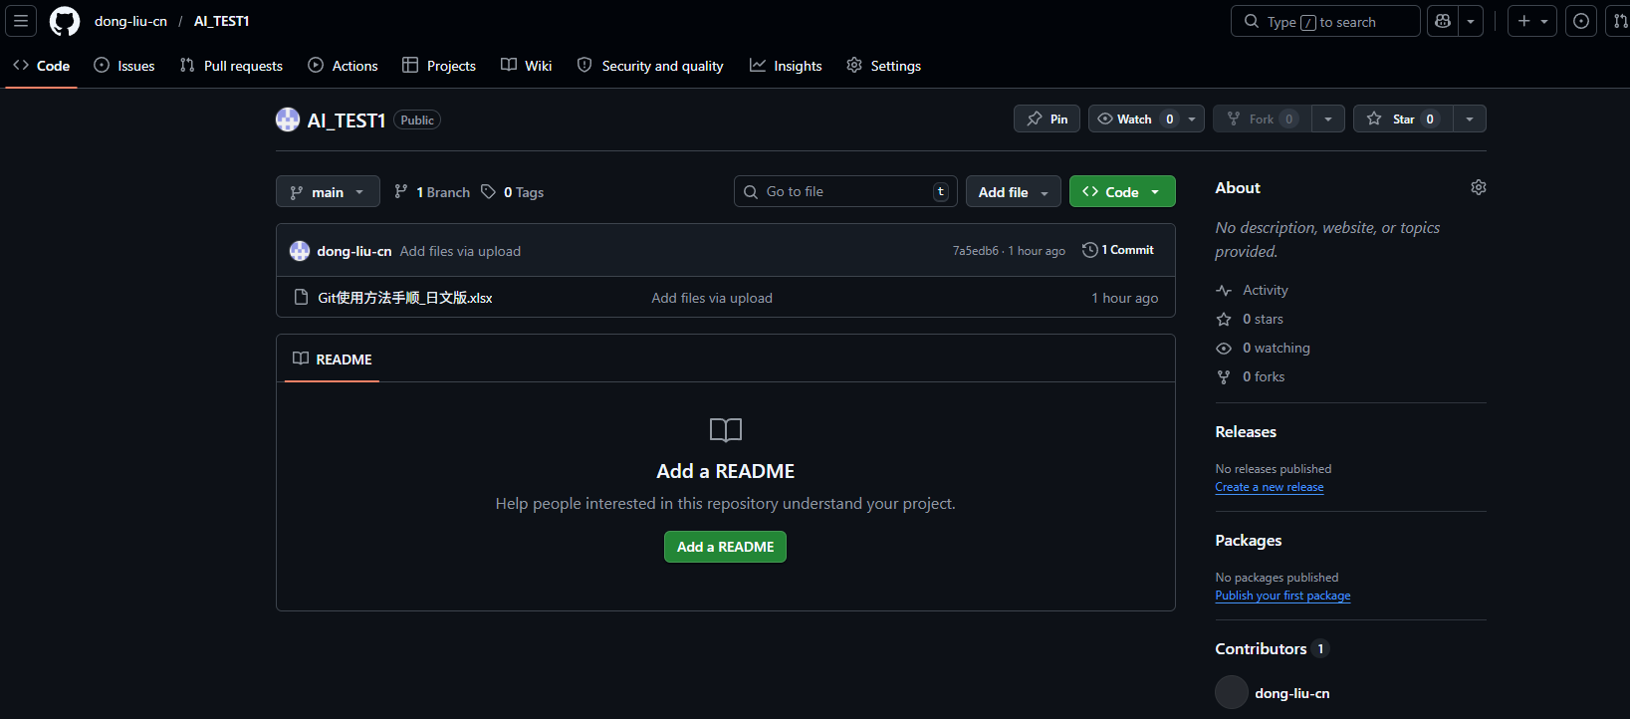

② | TortoiseGit を使用して、ローカルにクローンする。
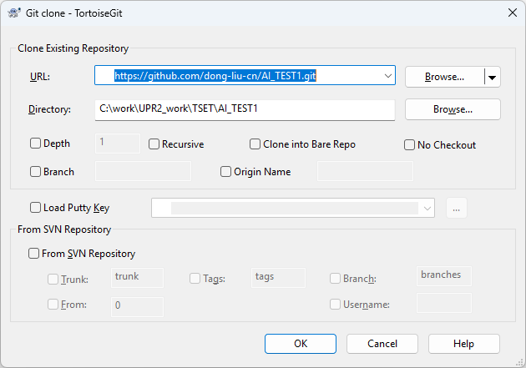

③ |  | VSCode にプロジェクトをインポートする。

ブランチを作成
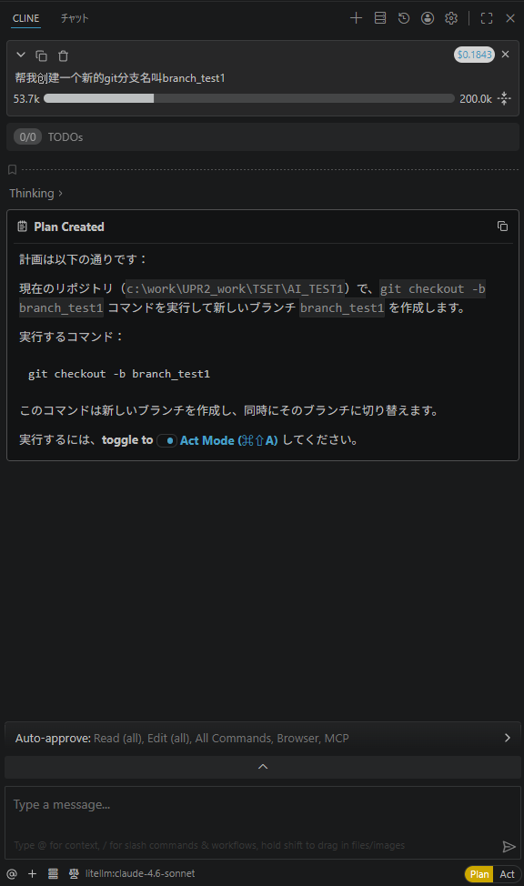
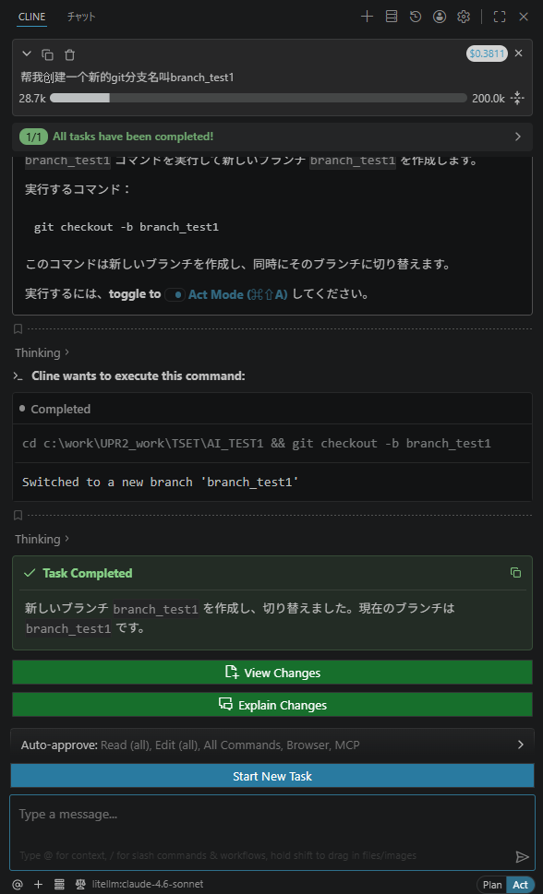
① |  | Clineでブランチを作成する。（model：claude-4.6-sonnet）
 |  | prompt： | 帮我创建一个新的git分支名叫branch_test1
 |  |  |  | Act

 |  | prompt： | 把新的分支提交上去
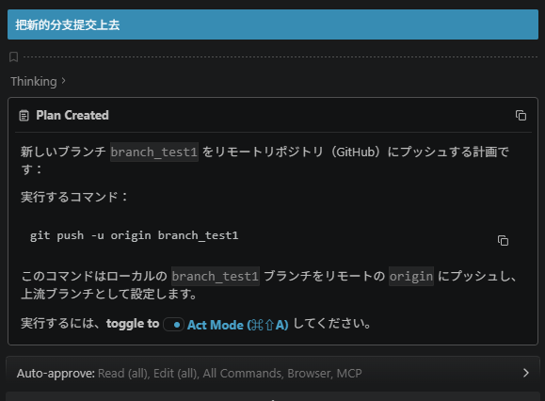
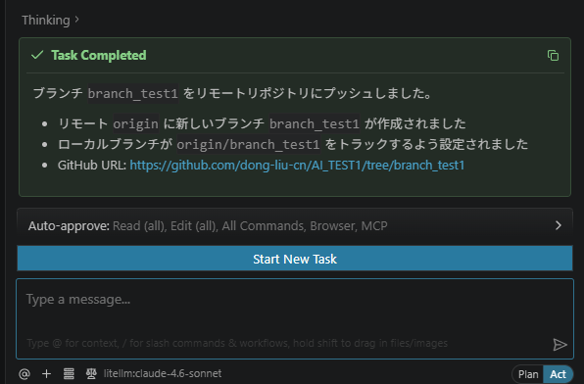

 |  | OK
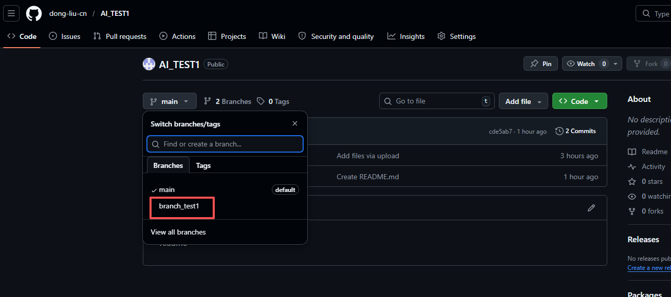

 | prompt：
 |  | ・ブランチを作成：branch_test2。
 |  | ・branch_test2に切り替える。
 |  | ・branch_test2コミット。 |  |  | ※コミットのみ、未push | → prompt調整：（branch_test2コミットとpush）

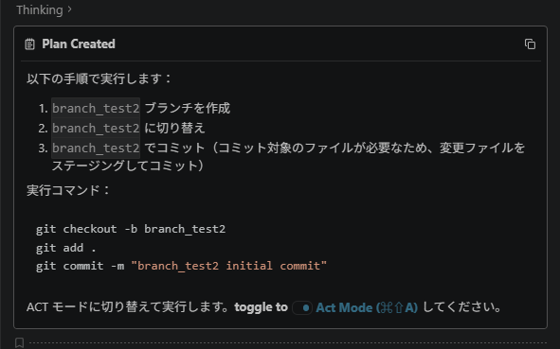
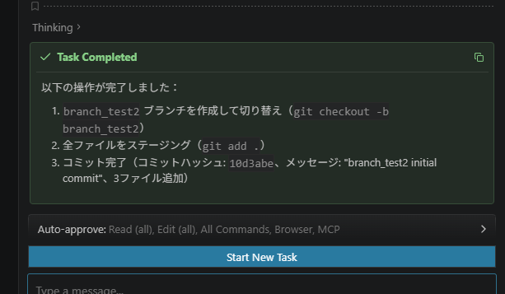
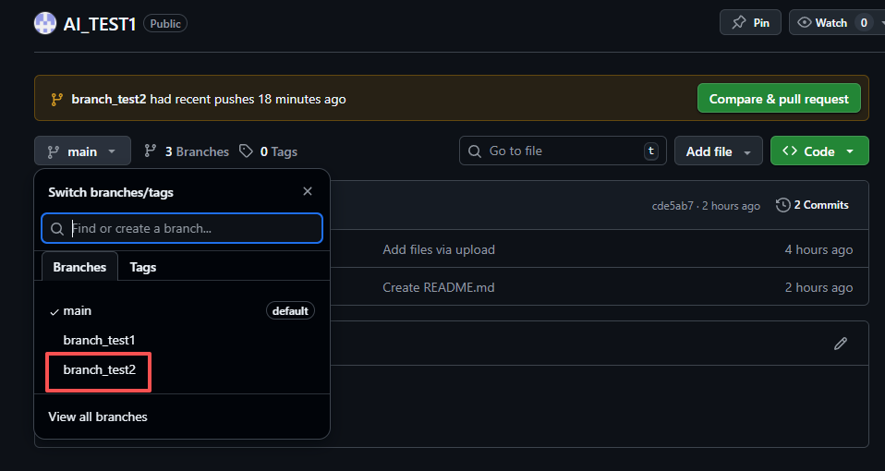
 |  |  |  |  |  |  | 手動push

マージ
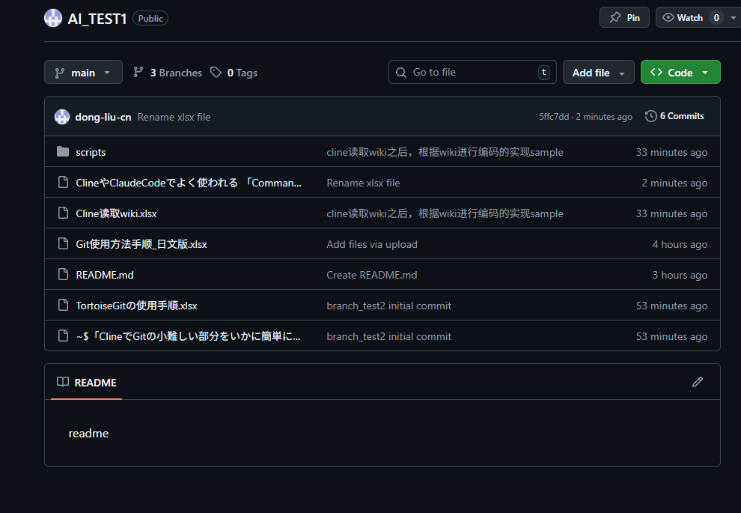
マージ前
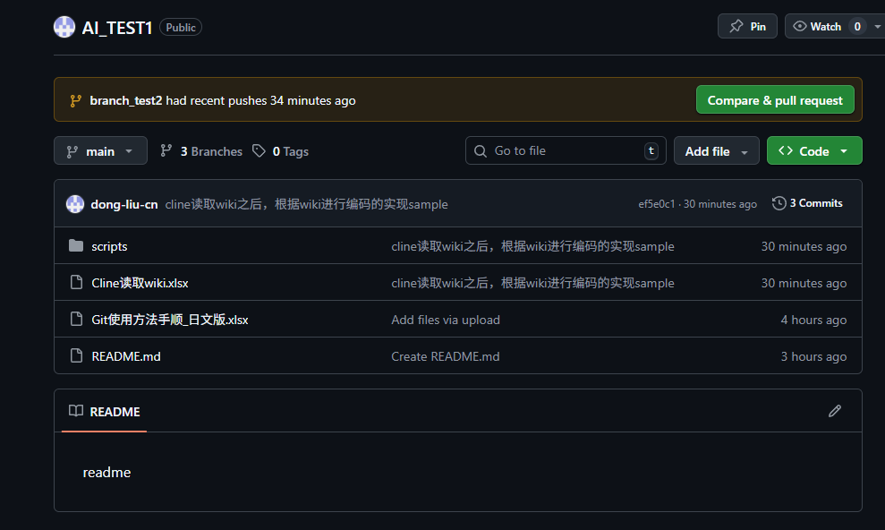
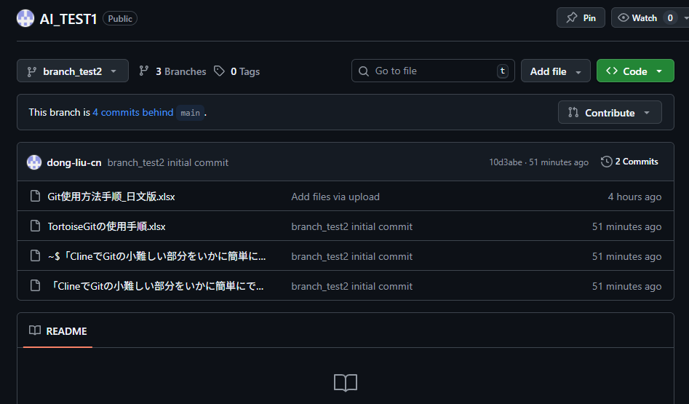

prompt：
 | 「branch_test2」をメインブランチにマージする。競合が発生した場合は通知して一時停止し、競合がなければ直接マージする。

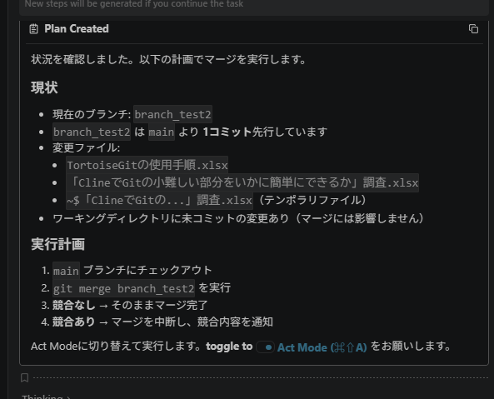
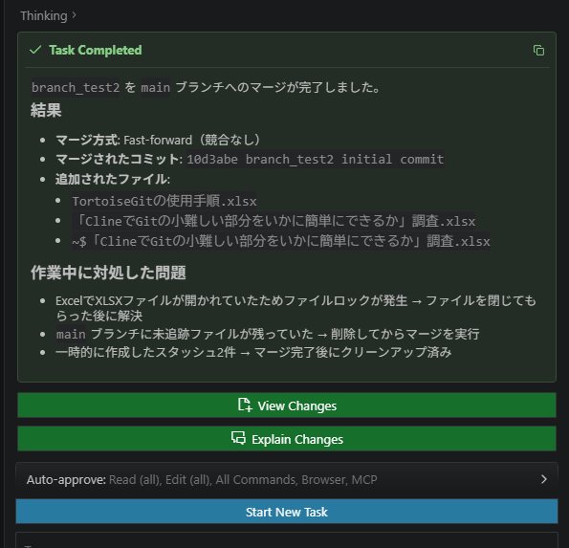

追加prompt：
 | コミットとpushを実行。必要な場合、pullを実行。
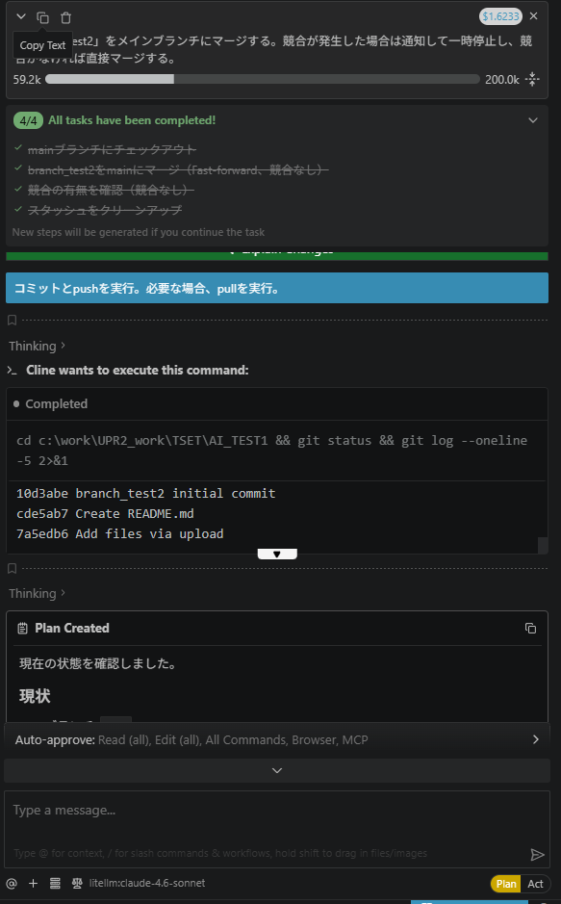
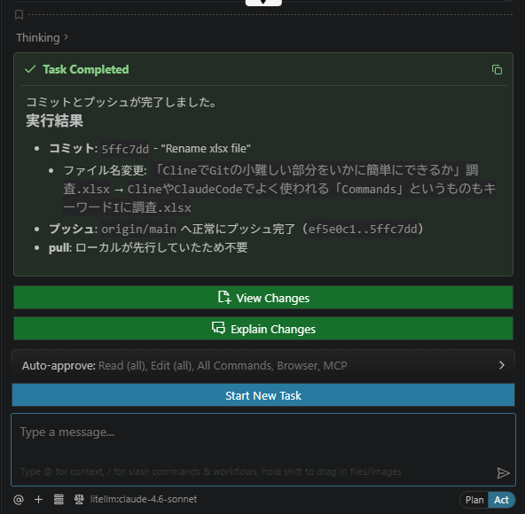

 | マージ後

pull最新然后提交当前分支
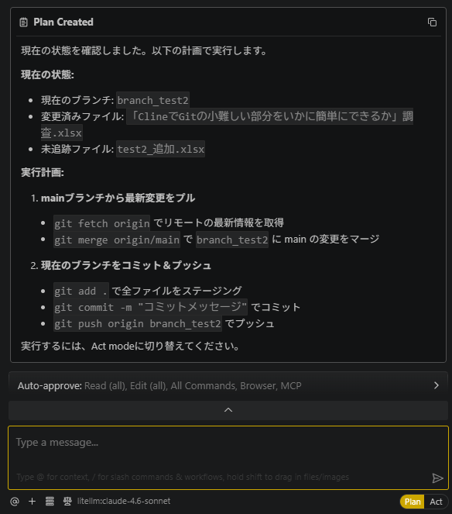
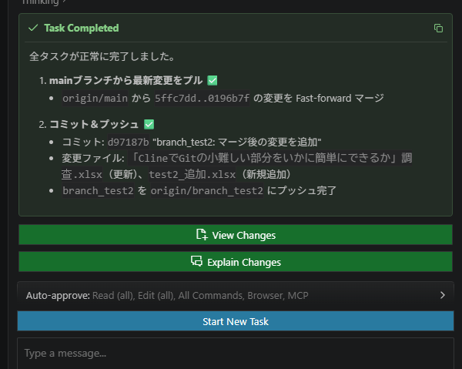
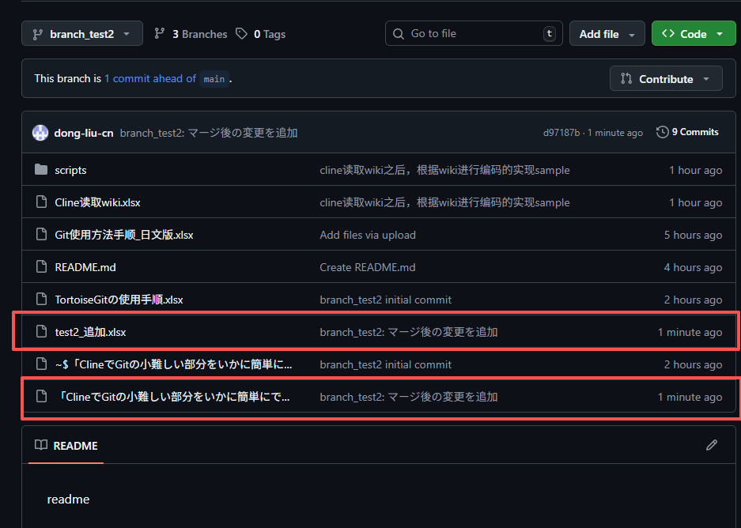
① | prompt：
 |  | 1. メインブランチから現在のブランチに最新の変更をプルする。
 |  | 2. 現在のブランチをコミットしてプッシュする。

